アーキテクチャ
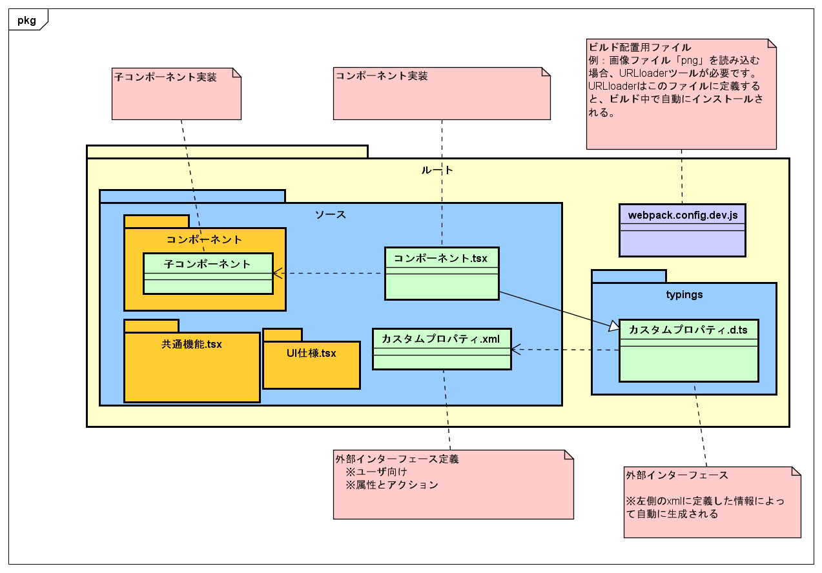

環境構築
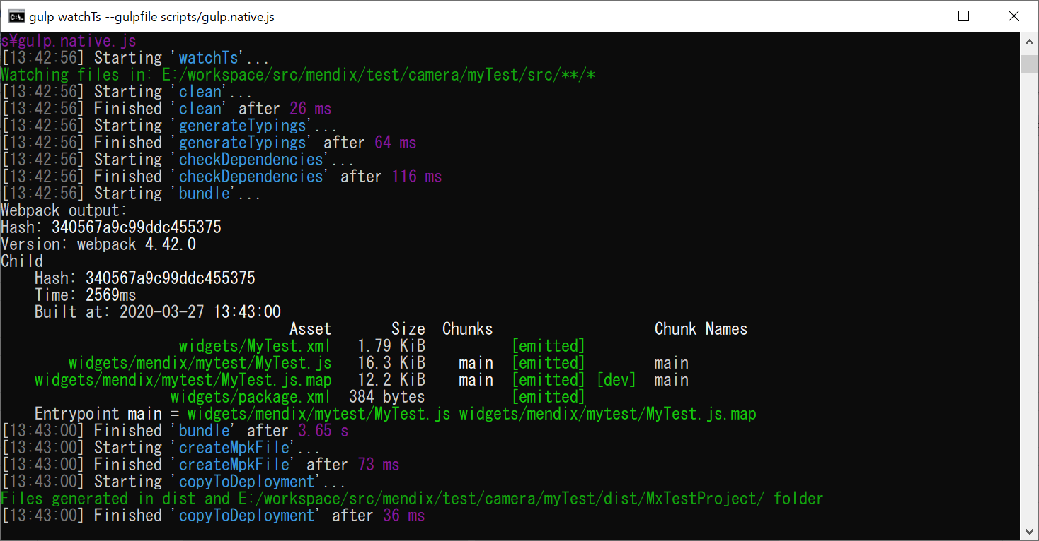
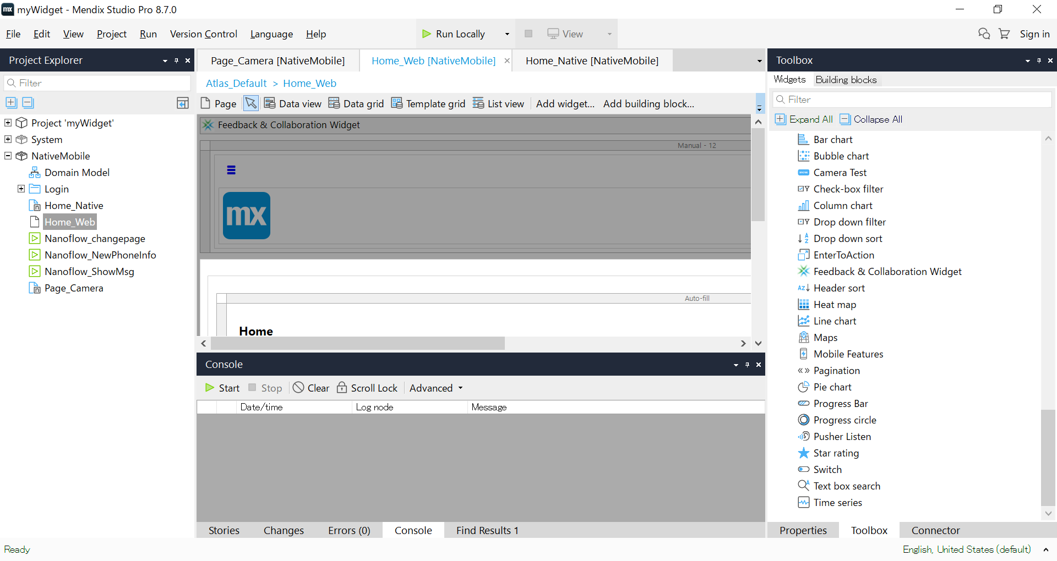
1.環境構築
1-1.指定なURL及びブランチでソースをダウンロードする。
1-2.ターミナルを開く ※パス長すぎなら、appを正常に起動できないので、パスを短くしてください。
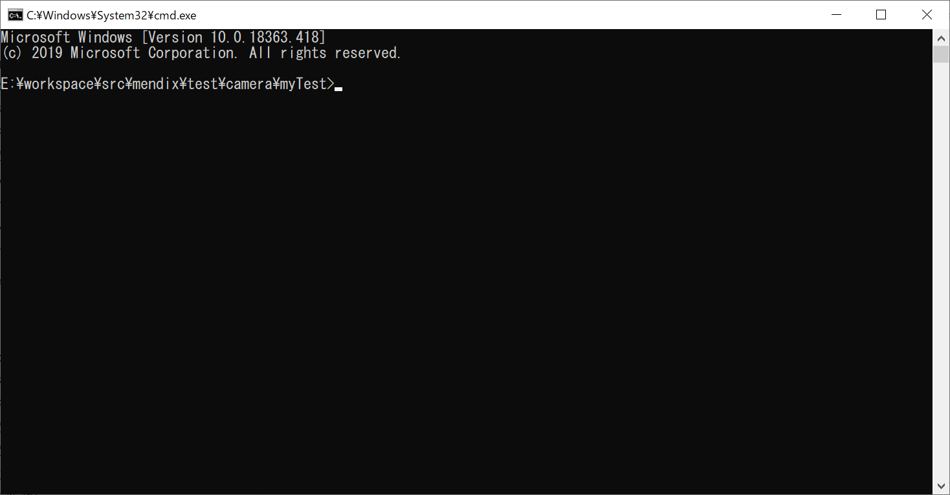

1-3.npm install を実行する
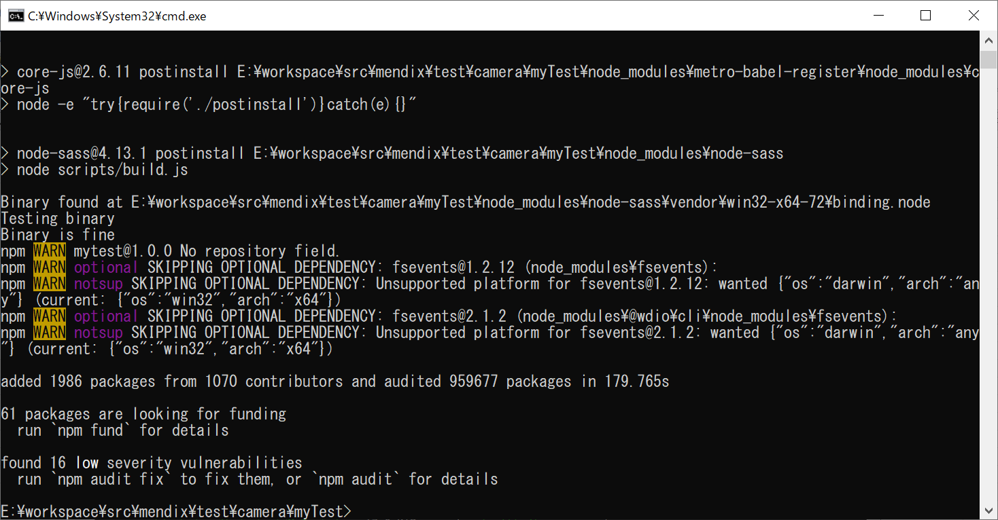

2.widget作成
2-1.npm run dev を実行して、カスタムwidgetを作成する。

widget作成
１．ツールインストールは以下の通りである。
1-1.npmをインストールする。詳細手順をこちらで略す。
1-2.yoを利用し、widgetsを生成するので、yoをインストールするのは必要です。 ※インストールコマン：npm install yo -g
1-3.Mendixで使えるwidgetsの作成ツールをインストールする。※npm install -g @mendix/generator-widget

2-1.ターミナルを開く。Cmdを利用し開く
2-2.ワークフォルダにアクセスする。Cd workspace
2-3.格納用フォルダを作成する。mkdir CustomWidgets
2-4.上記新規フォルダにアクセスする。cd CustomWidgets
2-5.yoを利用し、widgetsテンプレートを生成する。yo @mendix/widget TextBox
2-5-1.設定に関して、下図を参照ください。
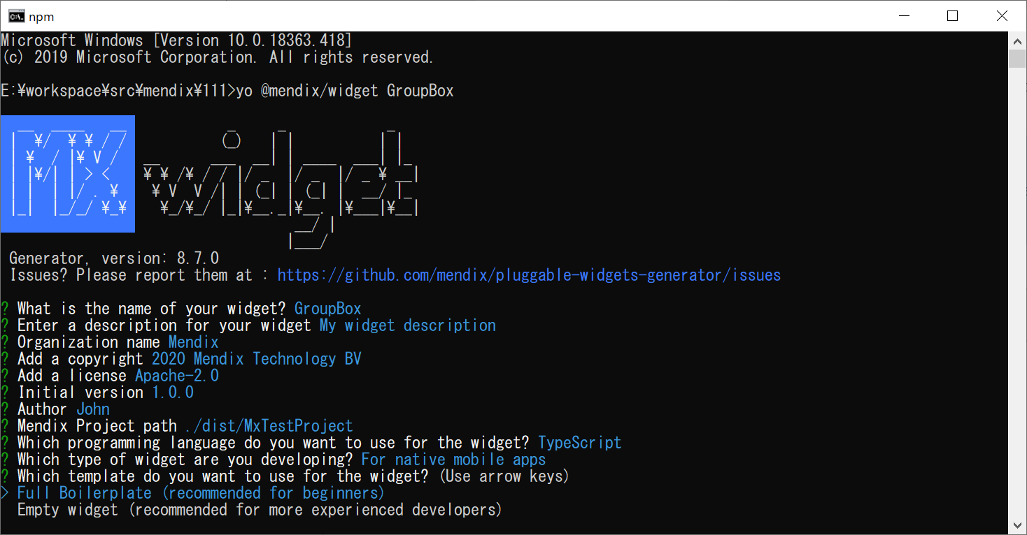

説明は下表を参照してください。

番号 | 項目 | 説明 | 備考
1 | Mendix Project Path | mendix格納箇所です。作成したmendix appをここ入れると、作成した部品をビルドする後で、自動にここコピーする。
2 | Which programming language do you want to use for the widget | 開発用言語選び：javascriptもtypescript大丈夫です。 | 推薦：typescript
3 | Which type of widget are you developing | widgetのタイプ。ローカル版またはweb版 | For web and hybrid mobile apps：Web For native mobile apps：ローカル
4 | Which template do you want to use for the widget | Full Boilerplate：サンプル ※初心者向け Empty widget：空プロジェクト
2-5-2.重要なファイル：フォルダ構造に関して、サンプルに説明します。
2-6.widgets作成用ツールを行う。Npm run dev
2-7.Studio Pro「IDE」を開き、作成したプロジェクトを選択し、プロジェクトを開く。widgetsを同期化ために、F4を押す。
2-8.toolboxには作成したTextBoxが見えます。
2-9.作成したTextBoxは表示したい画面に設定すると、該当画面で表示できます。

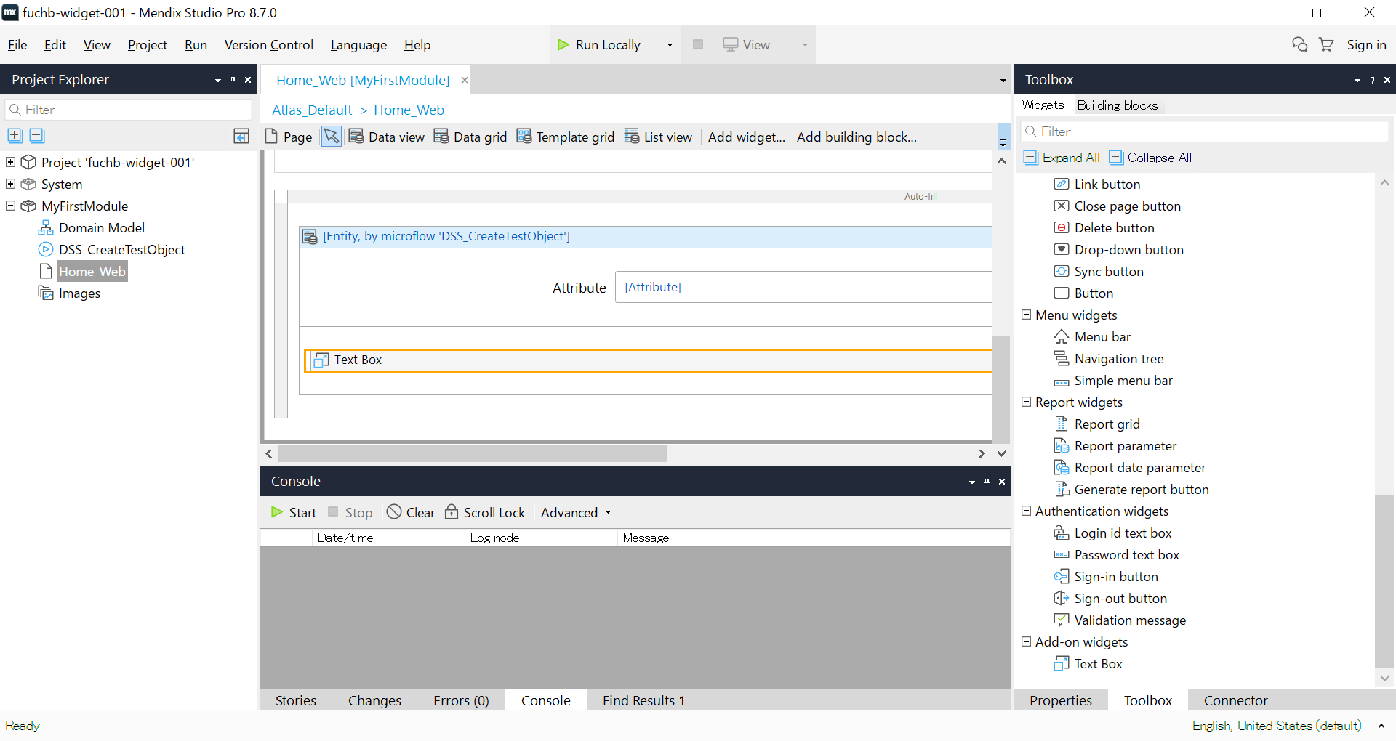

作成した部品をプロジェクトに追加しました。

2-10.実行結果

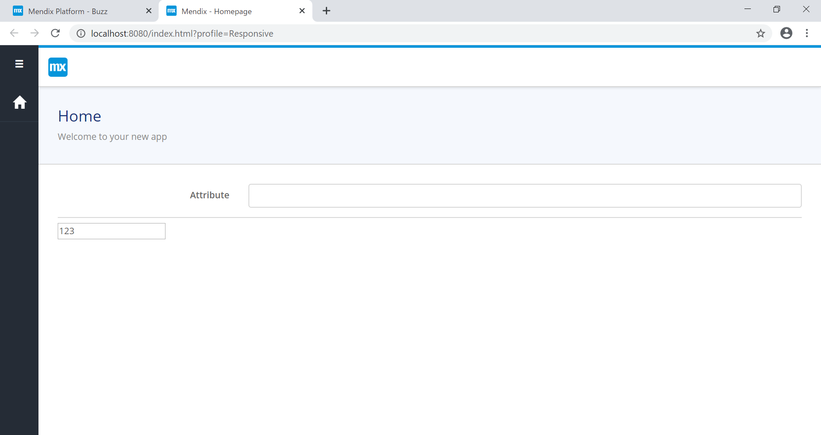

画面で追加したTextBoxが正常に表示される

※サンプルはfuchb-widget-001-mainを参照ください。

実行手順
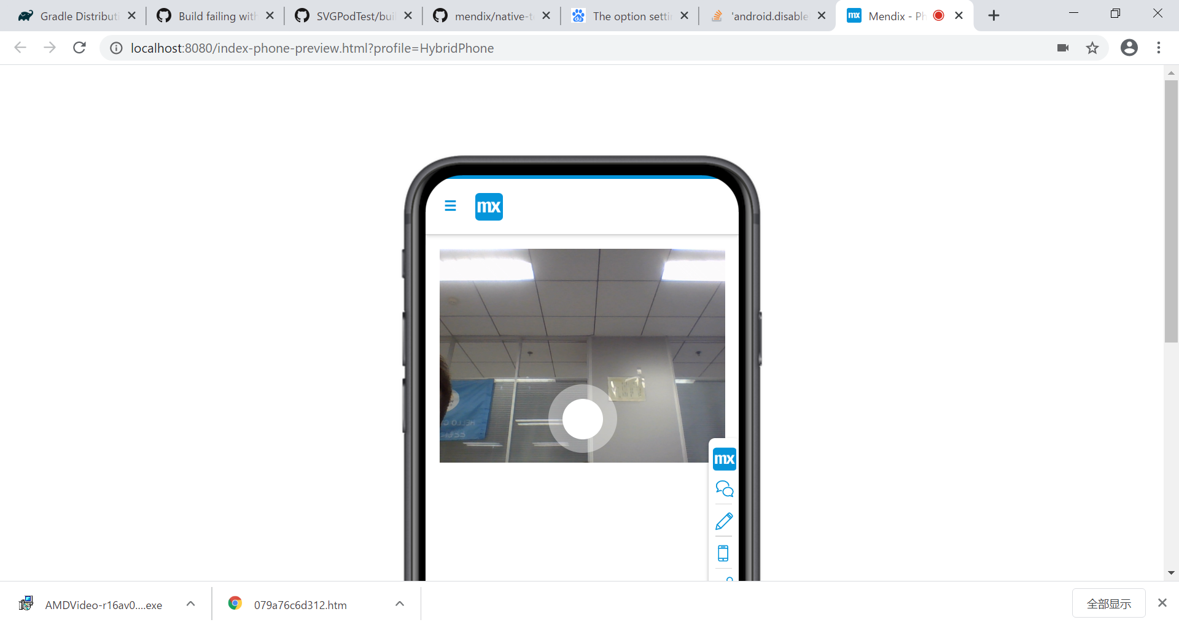
3.実行手順
3-1.dist\MxTestProject\mywidget.mprを開く。
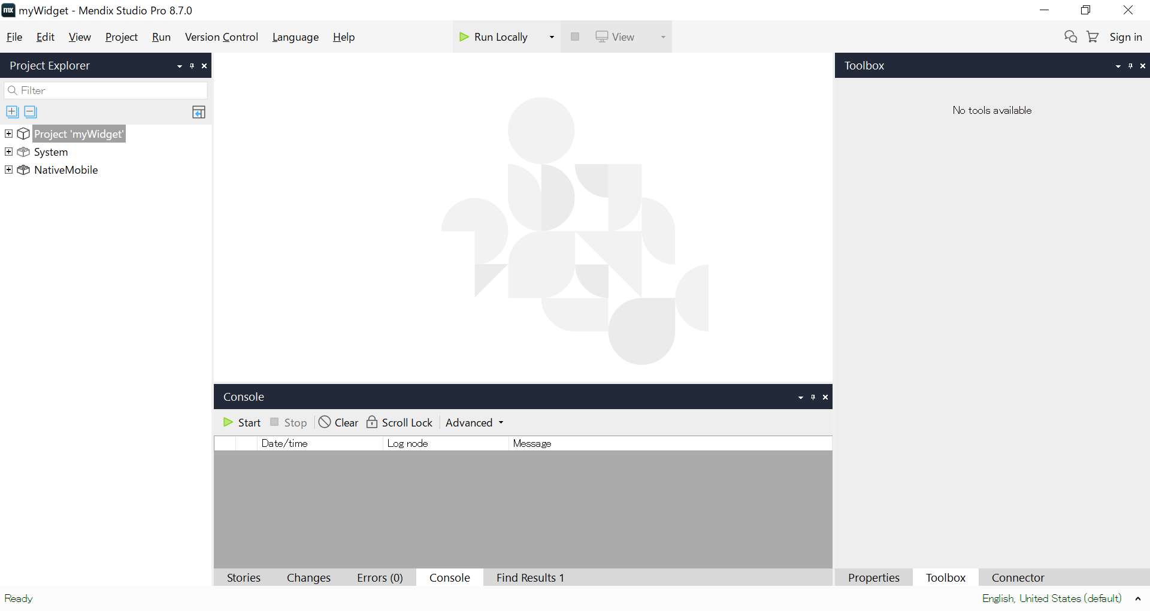

3-2.運行をクリックする。 Gps場合直接的にViewをクリックする。

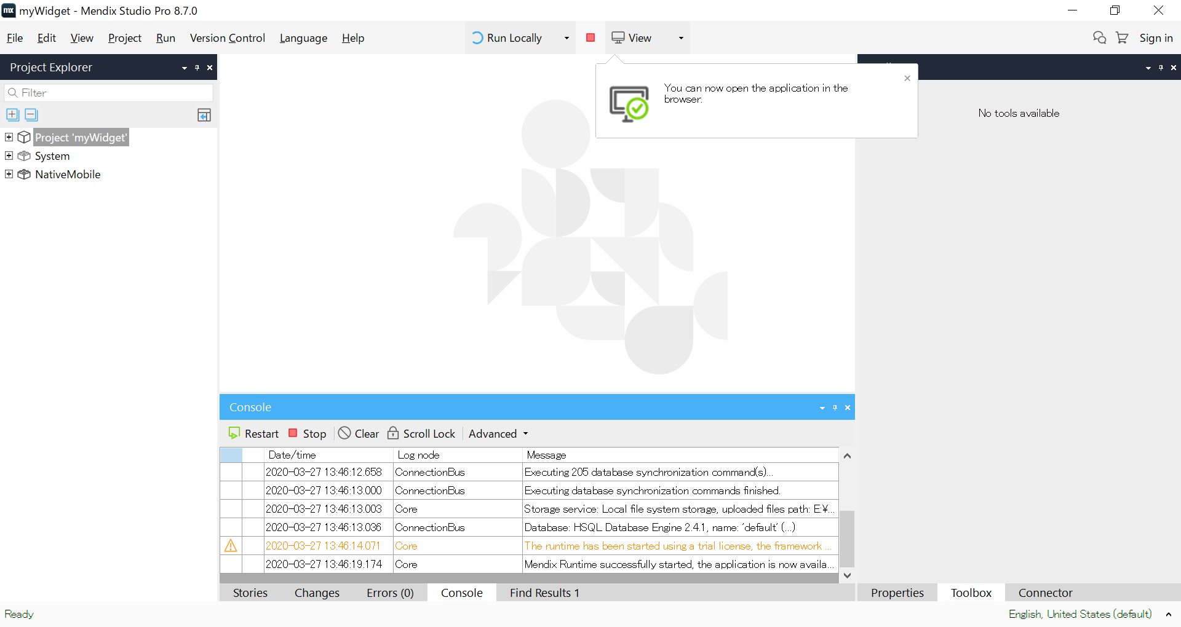

実行ボタン

WEB場合
 | ブラウザでhttp://IP：8080を入力すると、下記画面へ遷移する。

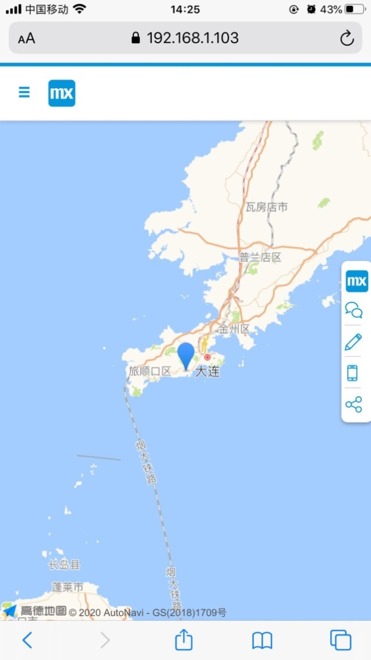
現在地が大連なので、大連がマークされる。
Hybrid場合

3-3.Hybrid Phone App Online をクリックする。

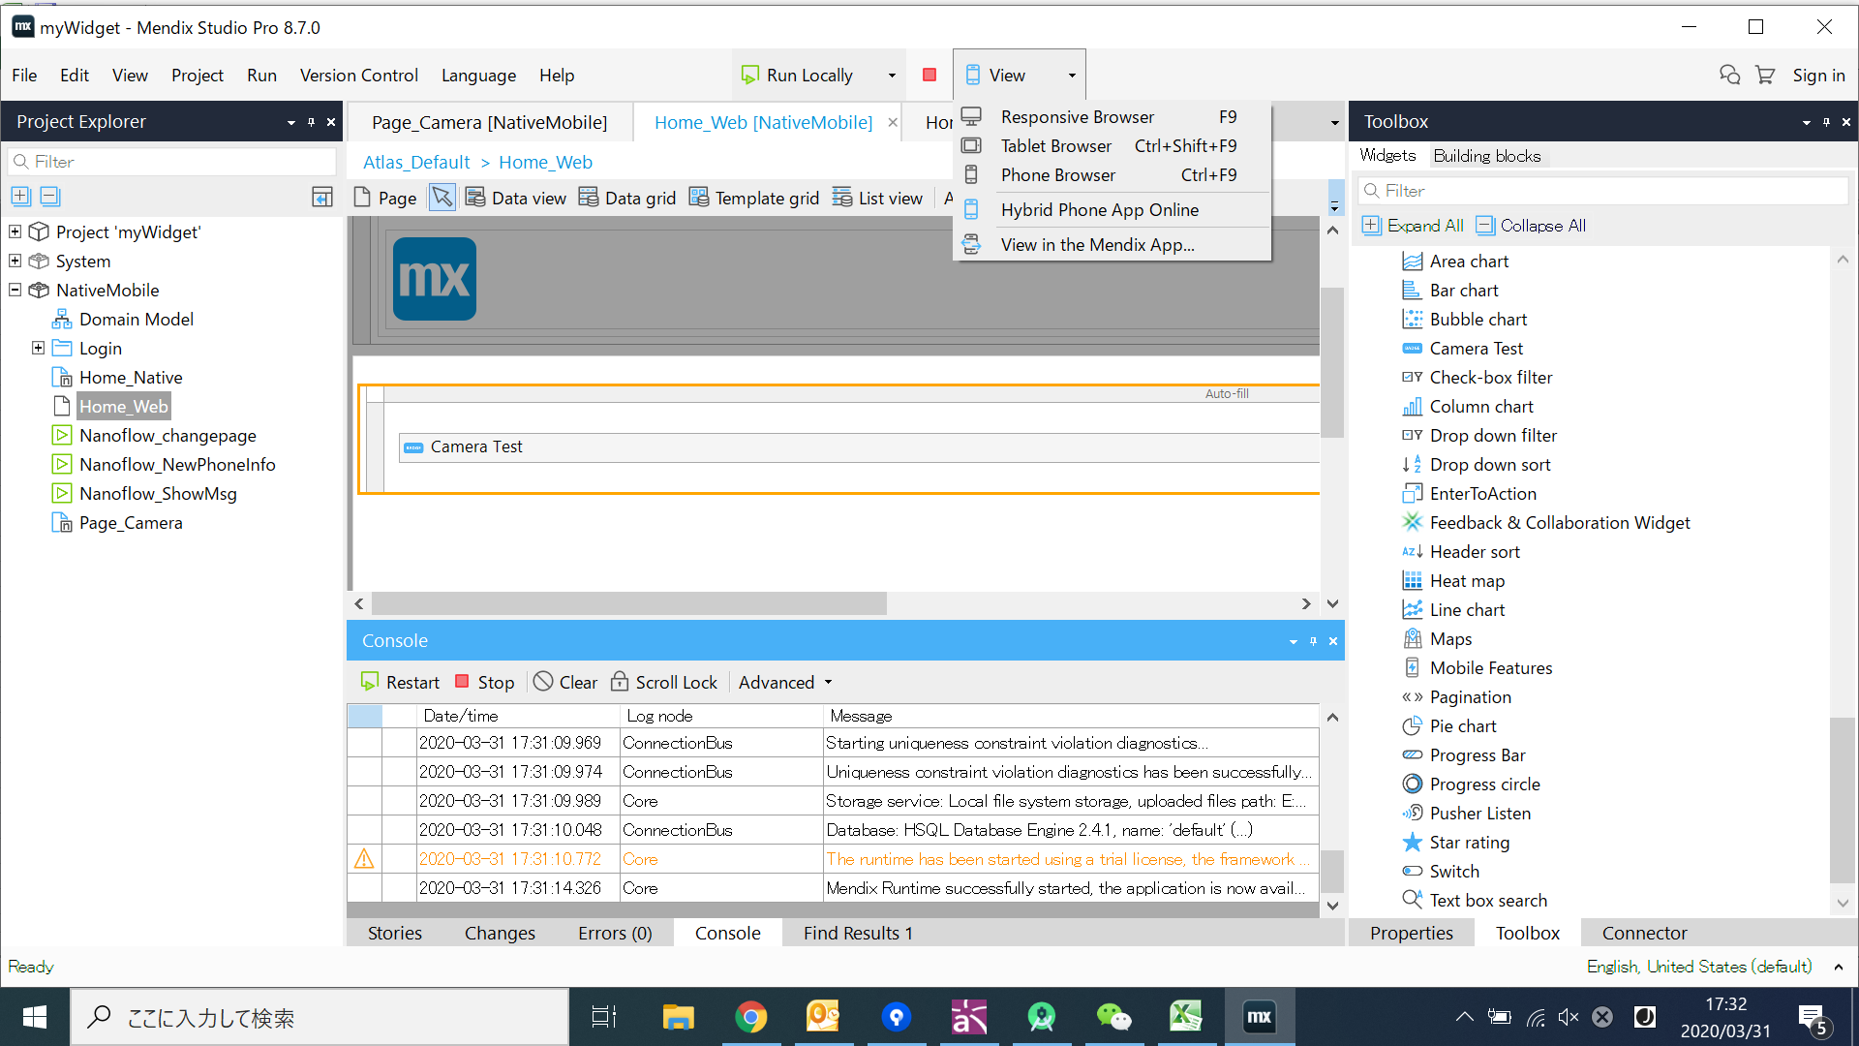

3-4.実行結果

